关系图
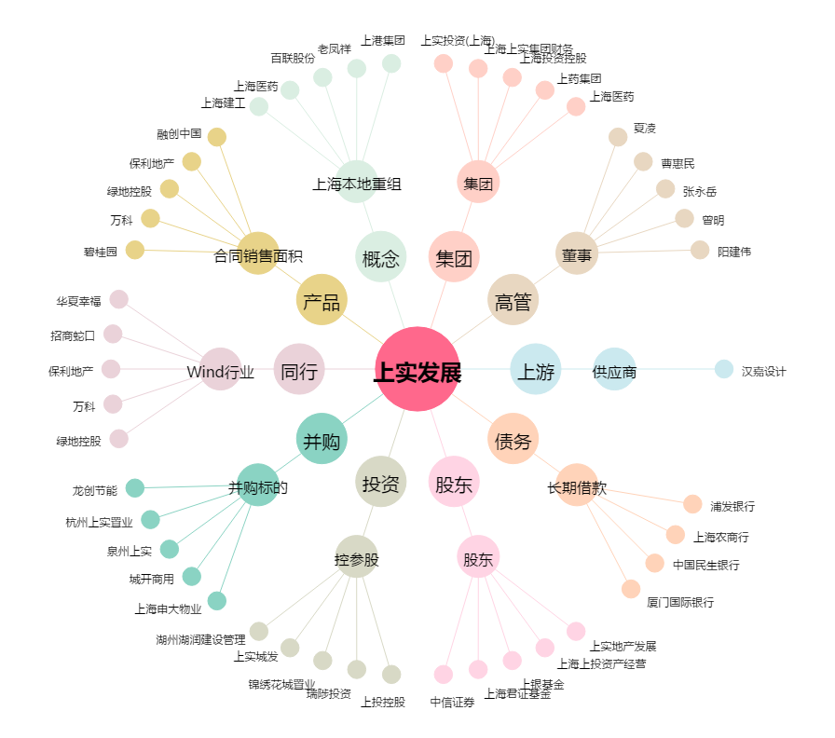
上实发展[600748.SH] - 关系概览图

